상품제안서
카카오우산 65(수동)슈팅 골프우산 | 상품코드: F23556

 |  |  |  |  |  |  | 02-412-0044 | www.easy1.co.kr
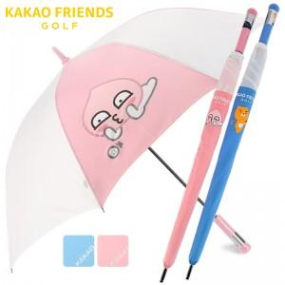

【상세/제작정보】 | 폴리에스터 100% / UV완벽차단 / 완벽방수

【인쇄/포장옵션】 | 실크 / 포장불가능

【공급단가】 | 수량 | 100~ | 300~ | 500~ | 1,000~ | 3,000~
*VAT별도 | 단가 | 20,000원 | 19,680원 | 19,200원 | 18,720원 | 18,400원

【상품 URL】 | https://dev.easy1.co.kr:443/src/goods_detail.php?gdno=23556

